Sheet1
用途 |  | 品名 |  | 準備数 |  |  | 単価（税込） | 予算額 | 購入先 | 備考欄
来場者プレゼント |  | Xmasチョコラスク | 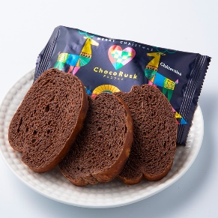 | 250人×2日間 | 500 | 個 | 108 | 54,000 | シャトレーゼ | Xmasチョコラスク5袋入り￥540（税込）の為 100個準備
来場者コスプレ |  | ガチャポン |  | 50人×2日間 | 100 | 個 | 300 | 30,000 | ホビーストック
ガ ラ ポ ン | 1 等 | Xmasケーキ （14cm) | 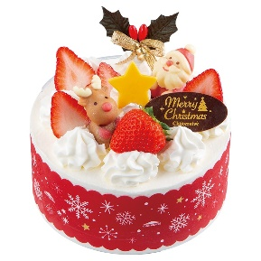 | 5本×2日間 | 10 | 個 | 3,240 | 32,400 | シャトレーゼ
 | 2 等 | Xmasケーキ (9cm2個セット) | 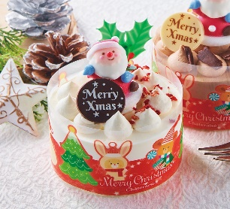 | 15本×2日間 | 30 | 個 | 1,728 | 51,840 | シャトレーゼ | Xmasハッピーサンタクロースショート Xmasハッピーサンタクロースチョコ 各￥864（税込）
 | 3 等 | Xmasサンタハウス チョコレート | 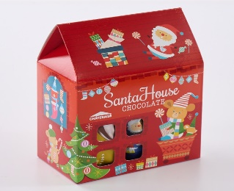 | 30本×2日間 | 60 | 個 | 540 | 32,400 | シャトレーゼ
 | 4 等 | 菓子詰合せ | 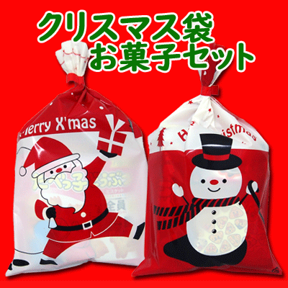 | 150本×2日間 | 300 | 個 | 200 | 60,000 | 楽天
予算合計額 |  |  |  |  |  |  |  | ￥ |  | 260,640

Sheet1 (2)
用途 |  | 品名 |  | 準備数 |  |  | 単価（税込） | 予算額 | 購入先 | 備考欄
来場者プレゼント |  | Xmasチョコラスク |  | 250人×2日間 | 500 | 個 | 108 | 54,000 | シャトレーゼ | Xmasチョコラスク5袋入り￥540（税込）の為 100個準備
来場者コスプレ |  | ガチャポン |  | 50人×2日間 | 100 | 個 | 300 | 30,000 | ホビーストック
ガ ラ ポ ン | 1 等 | Xmasショートデコレーション （14cm) |  | 5本×2日間 | 10 | 個 | 3,240 | 32,400 | シャトレーゼ
 | 2 等 | Xmas苺のホワイトデコレーション (12cm) |  | 15本×2日間 | 30 | 個 | 2,376 | 71,280 | シャトレーゼ
 | 3 等 | Xmasサンタハウス チョコレート |  | 40本×2日間 | 80 | 個 | 540 | 43,200 | シャトレーゼ
 | 4 等 | 菓子詰合せ |  | 140本×2日間 | 280 | 個 | 200 | 56,000 | 楽天
予算合計額 |  |  |  |  |  |  |  | ￥ |  | 286,880

Sheet1 (3)
用途 |  | 品名 |  | 準備数 |  |  | 単価（税込） | 予算額 | 購入先 | 備考欄
来場者プレゼント |  | Xmasチョコラスク |  | 250人×2日間 | 500 | 個 | 108 | 54,000 | シャトレーゼ | Xmasチョコラスク5袋入り￥540（税込）の為 100個準備
来場者コスプレ |  | ガチャポン |  | 50人×2日間 | 100 | 個 | 300 | 30,000 | ホビーストック
ガ ラ ポ ン | 1 等 | Xmasショートデコレーション （17cm) | 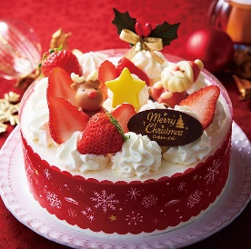 | 5本×2日間 | 10 | 個 | 3,780 | 37,800 | シャトレーゼ
 | 2 等 | Xmas苺のホワイトデコレーション (12cm) |  | 15本×2日間 | 30 | 個 | 2,376 | 71,280 | シャトレーゼ
 | 3 等 | Xmasサンタハウス チョコレート |  | 40本×2日間 | 80 | 個 | 540 | 43,200 | シャトレーゼ
 | 4 等 | 菓子詰合せ |  | 140本×2日間 | 280 | 個 | 200 | 56,000 | 楽天
予算合計額 |  |  |  |  |  |  |  | ￥ |  | 292,280

Sheet1 (4)
用途 |  | 品名 |  | ガラポン抽選会内訳
来館者全員プレゼント |  | 白いたい焼き | 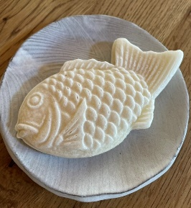
コスプレ全員プレゼント |  | ガチャポン(１回)
ガ ラ ポ ン | 1 等 | Xmasショートデコレーション （17cm) |  | 5本×2日間 | 10 | 個
 | 2 等 | Xmas苺のホワイトデコレーション (12cm) |  | 15本×2日間 | 30 | 個
 | 3 等 | Xmasサンタハウス チョコレート |  | 40本×2日間 | 80 | 個
 | 4 等 | 菓子詰合せ |  | 140本×2日間 | 280 | 個
＊ガラポン抽選200本ｘ2日間＝合計400本

